Datos personales
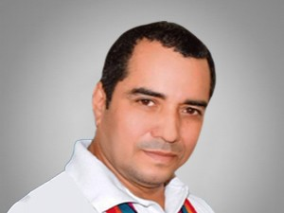

Nombres: | Omar Vicente
Apellidos: | Cevallos Peña
Facebook: | https://es-la.facebook.com/omar.cevallos.7330
Twitter:
Descripción:

